Programación de turnos

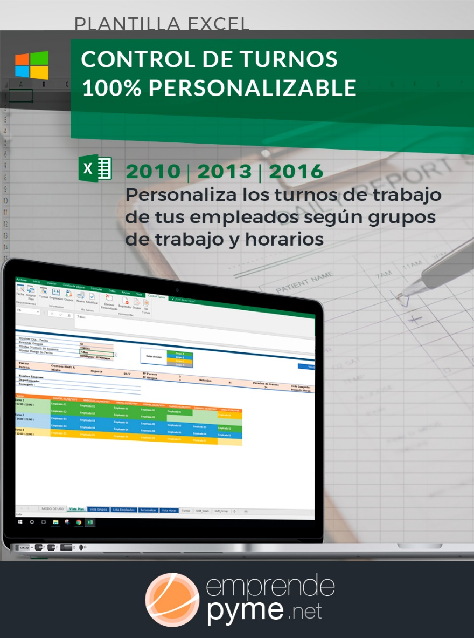
PROGRAMACIÓN DE TURNOS DE TRABAJO

VISITA emprendepymeshop
MES: | ENERO |  |  | SEMANA: |  | 1 |  |  | AÑO: |  | 2021
LUNES | 7:00:00 a.m. | 8:00:00 a.m. | 9:00:00 a.m. | 10:00:00 a.m. | 11:00:00 a.m. | 12:00:00 p.m. | 13:00:00 p.m. | 14:00:00 p.m. | 15:00:00 p.m. | ¿Está de baja por enfermedad? | TOTAL
Pepe | encargada | encargada | encargada | encargada | encargada | encargada | encargada | encargada | encargada |  | 9
Carlos |  | cajero | cajero | cajero | cajero |  |  |  |  |  | 4
María |  | recepción | recepción | recepción | recepción | recepción | recepción | recepción |  |  | 7
Ana |  | recepción | recepción | recepción | recepción | recepción | recepción | recepción |  |  | 7

Roberto |  |  |  |  |  |  |  |  |  | Baja por enfermedad | 0
Martina |  |  |  |  |  | cajera | cajera | cajera | cajera |  | 4

MARTES | 7:00:00 a.m. | 8:00:00 a.m. | 9:00:00 a.m. | 10:00:00 a.m. | 11:00:00 a.m. | 12:00:00 p.m. | 13:00:00 p.m. | 14:00:00 p.m. | 15:00:00 p.m. | ¿Está de baja por enfermedad? | TOTAL
Pepe | encargada | encargada | encargada | encargada | encargada | encargada | encargada | encargada | encargada |  | 9
Carlos |  | cajero | cajero | cajero | cajero |  |  |  |  |  | 4
María |  | recepción | recepción | recepción | recepción | recepción | recepción | recepción |  |  | 7
Ana |  | recepción | recepción | recepción | recepción | recepción | recepción | recepción |  |  | 7
Ver Plantilla Premium
Roberto |  |  |  |  |  |  |  |  |  | Baja por enfermedad | 0

Martina |  |  |  |  |  | cajera | cajera | cajera | cajera |  | 4

MIÉRCOLES | 7:00:00 a.m. | 8:00:00 a.m. | 9:00:00 a.m. | 10:00:00 a.m. | 11:00:00 a.m. | 12:00:00 p.m. | 13:00:00 p.m. | 14:00:00 p.m. | 15:00:00 p.m. | ¿Está de baja por enfermedad? | TOTAL
Pepe | encargada | encargada | encargada | encargada | encargada | encargada | encargada | encargada | encargada |  | 9
Carlos |  | cajero | cajero | cajero | cajero |  |  |  |  |  | 4
María |  | recepción | recepción | recepción | recepción | recepción | recepción | recepción |  |  | 7
Ana |  | recepción | recepción | recepción | recepción | recepción | recepción | recepción |  |  | 7
Roberto |  |  |  |  |  |  |  |  |  | Baja por enfermedad | 0
Martina |  |  |  |  |  | cajera | cajera | cajera | cajera |  | 4

JUEVES | 7:00:00 a.m. | 8:00:00 a.m. | 9:00:00 a.m. | 10:00:00 a.m. | 11:00:00 a.m. | 12:00:00 p.m. | 13:00:00 p.m. | 14:00:00 p.m. | 15:00:00 p.m. | ¿Está de baja por enfermedad? | TOTAL
Pepe | encargada | encargada | encargada | encargada | encargada | encargada | encargada | encargada | encargada |  | 9
Carlos |  | cajero | cajero | cajero | cajero |  |  |  |  |  | 4
María |  | recepción | recepción | recepción | recepción | recepción | recepción | recepción |  |  | 7
Ana |  | recepción | recepción | recepción | recepción | recepción | recepción | recepción |  |  | 7
Roberto |  |  |  |  |  |  |  |  |  | Baja por enfermedad | 0
Martina |  |  |  |  |  | cajera | cajera | cajera | cajera |  | 4


VIERNES | 7:00:00 a.m. | 8:00:00 a.m. | 9:00:00 a.m. | 10:00:00 a.m. | 11:00:00 a.m. | 12:00:00 p.m. | 13:00:00 p.m. | 14:00:00 p.m. | 15:00:00 p.m. | ¿Está de baja por enfermedad? | TOTAL
Pepe | encargada | encargada | encargada | encargada | encargada | encargada | encargada | encargada | encargada |  | 9
Carlos |  | cajero | cajero | cajero | cajero |  |  |  |  |  | 4
María |  | recepción | recepción | recepción | recepción | recepción | recepción | recepción |  |  | 7
Ana |  | recepción | recepción | recepción | recepción | recepción | recepción | recepción |  |  | 7
Roberto |  |  |  |  |  |  |  |  |  | Baja por enfermedad | 0
Martina |  |  |  |  |  | cajera | cajera | cajera | cajera |  | 4

SÁBADO | 7:00:00 a.m. | 8:00:00 a.m. | 9:00:00 a.m. | 10:00:00 a.m. | 11:00:00 a.m. | 12:00:00 p.m. | 13:00:00 p.m. | 14:00:00 p.m. | 15:00:00 p.m. | ¿Está de baja por enfermedad? | TOTAL
Pepe | encargada | encargada | encargada | encargada | encargada | encargada | encargada | encargada | encargada |  | 9
Carlos |  | cajero | cajero | cajero | cajero |  |  |  |  |  | 4
María |  | recepción | recepción | recepción | recepción | recepción | recepción | recepción |  |  | 7
Ana |  | recepción | recepción | recepción | recepción | recepción | recepción | recepción |  |  | 7
Roberto |  |  |  |  |  |  |  |  |  | Baja por enfermedad | 0
Martina |  |  |  |  |  | cajera | cajera | cajera | cajera |  | 4

DOMINGO | 7:00:00 a.m. | 8:00:00 a.m. | 9:00:00 a.m. | 10:00:00 a.m. | 11:00:00 a.m. | 12:00:00 p.m. | 13:00:00 p.m. | 14:00:00 p.m. | 15:00:00 p.m. | ¿Está de baja por enfermedad? | TOTAL
Pepe | encargada | encargada | encargada | encargada | encargada | encargada | encargada | encargada | encargada |  | 9
Carlos |  | cajero | cajero | cajero | cajero |  |  |  |  |  | 4
María |  | recepción | recepción | recepción | recepción | recepción | recepción | recepción |  |  | 7
Ana |  | recepción | recepción | recepción | recepción | recepción | recepción | recepción |  |  | 7
Roberto |  |  |  |  |  |  |  |  |  | Baja por enfermedad | 0
Martina |  |  |  |  |  | cajera | cajera | cajera | cajera |  | 4

